CUE.CrearAsignatura
Caso de uso extendido
Nombre de caso de uso |  | CUE4. Crear asignatura
Actor(es) | Cordinador academico/ Administrativo
Descripción | El sistema debe permitir al cordinador academico crear asignaturas

Precondiciones |  | Ninguna
Especificación de los campos
Nombre del campo |  | Tipo Campo | Tipo Dato | Longitud | Característica/Descripción
Crear asignatura |  | Enlace | NA | NA | Permite ir al formulario de crear asignatura
CodigoAsignatura |  | Caja de texto | Alfa-Numerico | 5 | El primer carácter debe ser la letra "A" seguida de 4 numeros
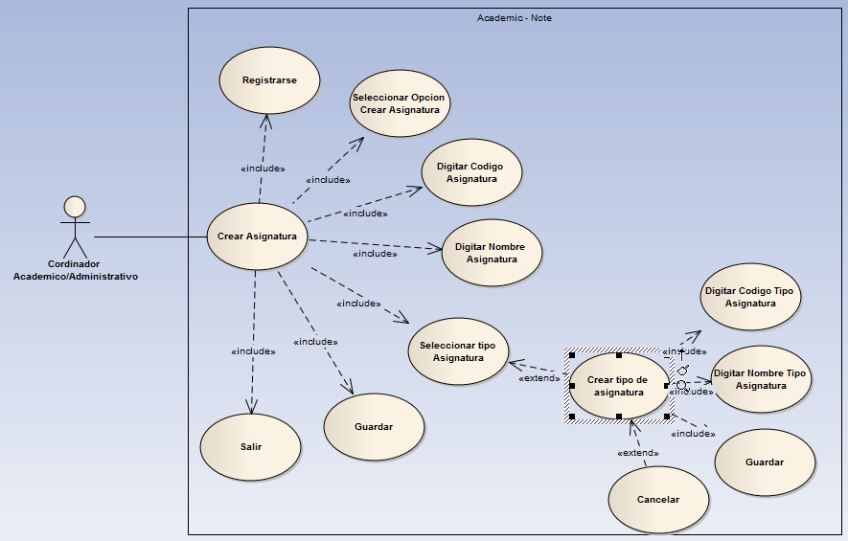
Nombre Asignatura |  | Caja de texto | Alfa-Numerico | 15
Tipo Asignatura |  | Lista | Alfa-Numerico |  | Inicialmente los tipos de asignatura son a)Asignatura Normal b) Dimension
Crar tipo de asignatura |  | Enlace | NA | NA | NA
Flujo principal de eventos
Acción del actor |  |  | Respuesta del sistema
1. Se registra |  |  | Permite el ingreso al sistema. Ver CU2.Registro
2. Seleccionar la opción crear asignatura |  |  | Carga el formulario de crear asignatura
3. Digitar Codigo asignatura |  |  | Valida el formato del campo.
4.Digitar Nombre asignatura |  |  | Valida el formato del campo.
5. Selecciona tipo Asignatura |  |  | Despliega la lista de tipos de asignatura registradas
6. Guardar |  |  | Valida que "Codigo asignatura" y "Nombre asignatura" no esten registrados en la base de datos y envia la información a la DB
7. Salir |  |  | Redirecciona a la pagina principal de la institución
Flujo alterno
Acción del actor |  |  | Respuesta del sistema
"CodigoAsignatura" ya registrado en la DB |  |  | Resalta la caja de texto correspondiente en rojo y muestra el mensaje "Codigo asignatura ya registrado. Por favor verifique".
Nombre asignatura ya registrado en la DB |  |  | Resalta la caja de texto correspondiente en rojo y muestra el mensaje " Nombre asignatura ya registrado. Por favor verifique".
Nuevo Tipo de asignatura |  |  | VER CUE4. Crear tipo de asignatura
Post- condiciones |  | Asignatura registrada en la DB

